Sheet1
1、导入jar包、配置文件、写持久化类、持久化类映射文件
2、核心配置文件dtdBinder：搜索xml---xmlcatalog----userspeci----add找到cigdtd---下面publicid写----//Hibernate/Hibernate Configuration DTD 3.0//EN
-//Hibernate/Hibernate Mapping DTD 3.0//EN
下面的address改成：
http://www.hibernate.org/dtd/hibernate-configuration-3.0.dtd
http://www.hibernate.org/dtd/hibernate-mapping-3.0.dtd
3.持久化类建议实现serializable接口,并且必须有无参，并且属性建议都使用包装类
4、名为dba关键字，那么用反单引，避免不必要的错误就都用反单引

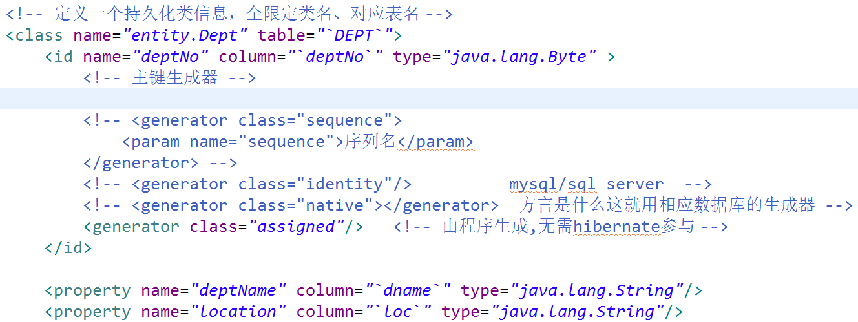

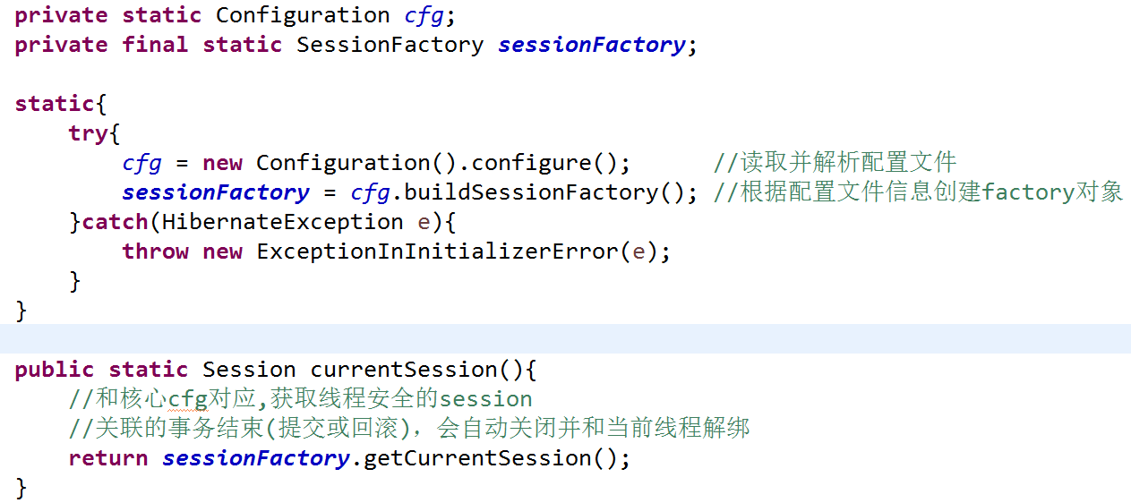

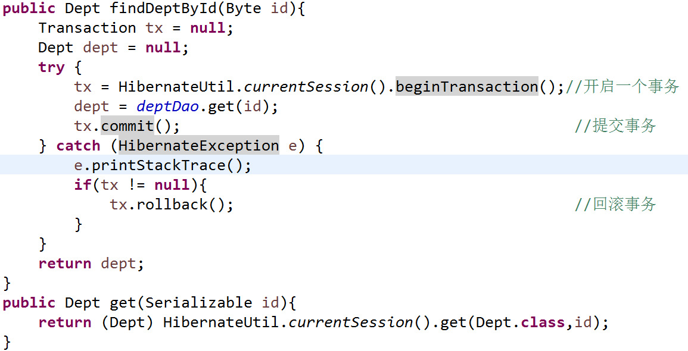

Object get(Class clazz,Serializable id) 如果数据表没有主键为10的数据那么返回null
Object load(Class clazz,Serializable id) 数据不存在，使用时抛出ObjectNotFoundException，需在会话关闭前测试查询结果
integer,String什么的都实现了serializable 查询Class参数那张表
dao和service都参数为Serializable调用方传(byte)10就行了
日后操作会频繁用HibernateUtil.currSession所以定一个一个BaseDao public session currentSession() dao层继承直接curr，ser每个方法实例一个dao直接curr开始事物和调用dao方法

Sheet2
如果用lo4j那么需要导、slf4j、slf4j-lo4j、lo4j
thin:@localhost:1521:orcl orcl为数据库实例名

